Sheet1
网站前台
http://zhaoyou.jsp.fjjsp01.com/

网站后台
http://zhaoyou.jsp.fjjsp01.com/jsp/admin/
用户名和密码都是 test
语言：jsp，struts1，ibatis，jdk1.6

源码下载地址：
http://www.whxzjx.gov.cn/uploads/sch.rar

本次修改要求
1、把图片区域改成4:3比例，横向大小不变，纵向大小拉长

2、媒体关注和通知公告互相换位置

3、去掉首页的登录、注册、忘记密码这三个功能

同时按照http://www.whxzjx.gov.cn/ 这个首页上的做类似效果。
滚动的文字依次为： 博大 方正 尚美 创新

4、后台管理里面，增加附件上传功能
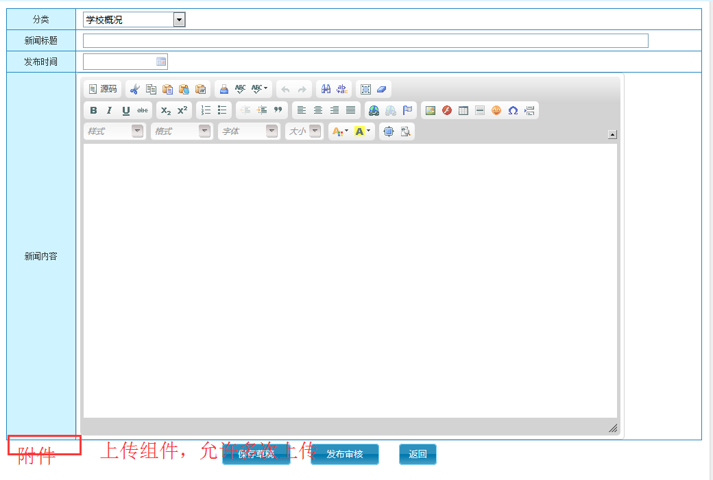

5、系统设置里面，增加文件管理，能看到所有文件的信息，同时提供查看和删除功能，类似如下
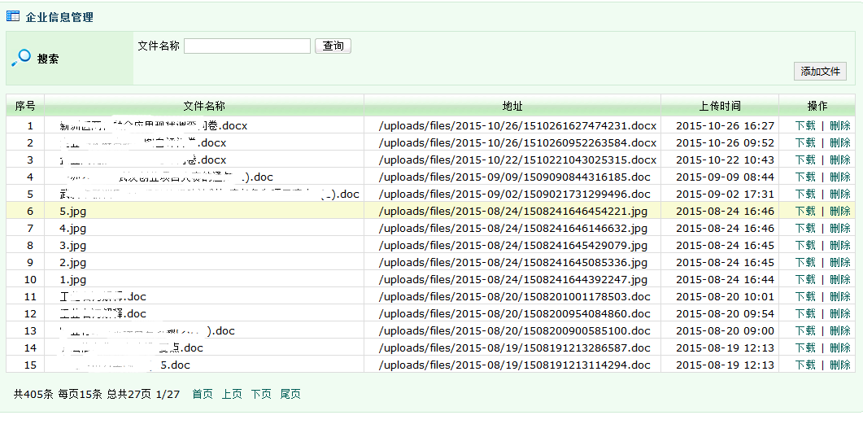

6、登录后台后，提供修改密码的功能

同时去掉界面风格这个功能，不可用。以及隐藏工作台这个功能。

7、后台管理里面，完成日志管理功能。
记录每个账户登录的时间、ip、操作的url以及按钮

8、系统设置里面，增加统计分析功能
按处室，时间周期，分析统计各个阶段发布的文章数。

9、增加一类管理员，处室管理员，只能发布、审核自己处室的数据。

